关系图
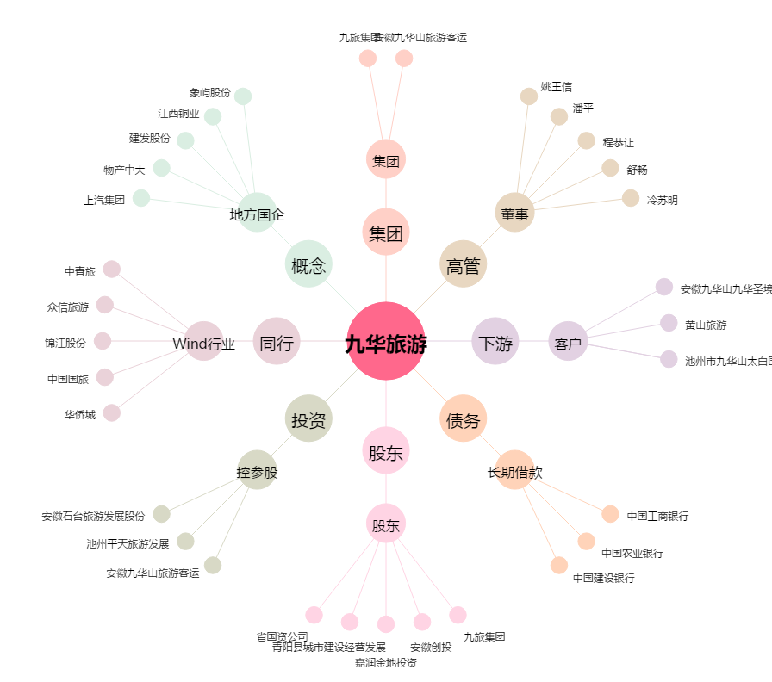
九华旅游[603199.SH] - 关系概览图

